財政規模
 | 39. 財政規模（人口１人当たり決算額）

 | 時点 2016(H28)年度（毎年） |  |  |  |  |  |  | 平 均 値 |  |  |  | 393,627
 | 単位 円 |  |  |  |  |  |  | 標準偏差 |  |  |  | 108,341
 | 市町村名 | 指標 | 順位 |  | #REF! | 備考 | 市町村名 | 指標 | 順位 |  | #REF! | 備考

 | 市町村平均 | 393,627 |  | － |  |  | 八街市 | 277,476 |  | 53
 | 千葉市 | 414,892 |  | 16 |  |  | 印西市 | 351,123 |  | 33
 | 銚子市 | 375,024 |  | 26 |  |  | 白井市 | 322,461 |  | 37
 | 市川市 | 282,012 |  | 51 |  |  | 富里市 | 310,549 |  | 42
 | 船橋市 | 318,666 |  | 39 |  |  | 南房総市 | 557,817 |  | 5
 | 館山市 | 397,235 |  | 20 |  |  | 匝瑳市 | 384,989 |  | 23
 | 木更津市 | 291,607 |  | 47 |  |  | 香取市 | 424,633 |  | 14
 | 松戸市 | 306,776 |  | 44 |  |  | 山武市 | 387,348 |  | 22
 | 野田市 | 327,534 |  | 36 |  |  | いすみ市 | 407,323 |  | 17
 | 茂原市 | 319,597 |  | 38 |  |  | 大網白里市 | 309,560 |  | 43
 | 成田市 | 460,285 |  | 12 |  |  | 酒々井町 | 289,461 |  | 48
 | 佐倉市 | 258,447 |  | 54 |  |  | 栄町 | 375,295 |  | 25
 | 東金市 | 359,941 |  | 28 |  |  | 神崎町 | 421,942 |  | 15
 | 旭市 | 471,124 |  | 11 |  |  | 多古町 | 406,148 |  | 18
 | 習志野市 | 357,079 |  | 29 |  |  | 東庄町 | 331,045 |  | 35
 | 柏市 | 294,619 |  | 46 |  |  | 九十九里町 | 383,311 |  | 24
 | 勝浦市 | 639,088 |  | 4 |  |  | 芝山町 | 699,035 |  | 1
 | 市原市 | 314,110 |  | 41 |  |  | 横芝光町 | 395,849 |  | 21
 | 流山市 | 300,037 |  | 45 |  |  | 一宮町 | 355,732 |  | 31
 | 八千代市 | 282,239 |  | 50 |  |  | 睦沢町 | 516,642 |  | 8
 | 我孫子市 | 285,647 |  | 49 |  |  | 長生村 | 356,143 |  | 30
 | 鴨川市 | 459,494 |  | 13 |  |  | 白子町 | 397,427 |  | 19
 | 鎌ケ谷市 | 317,773 |  | 40 |  |  | 長柄町 | 550,760 |  | 6
 | 君津市 | 334,064 |  | 34 |  |  | 長南町 | 687,636 |  | 2
 | 富津市 | 352,052 |  | 32 |  |  | 大多喜町 | 667,387 |  | 3
 | 浦安市 | 478,968 |  | 10 |  |  | 御宿町 | 543,769 |  | 7
 | 四街道市 | 277,540 |  | 52 |  |  | 鋸南町 | 500,425 |  | 9
 | 袖ケ浦市 | 368,730 |  | 27

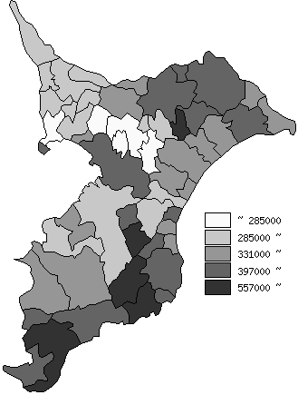
 | 市町村平均の推移
平成24年度 | 354139
平成25年度 | 367993
平成26年度 | 377497
平成27年度 | 388602
平成28年度 | 393627

《備 考》 ・資料出所 総務省「市町村別決算状況調」 ・算出方法 歳出総額÷住民基本台帳人口(H29.1.1)

